消息中间件RabbitMQ
消息中间件基本概念
交换机Exchange

消息中间件主要是为了实现系统之间的双向解耦而实现的。当生产者产生大量数据时，消费者无法快速消费，那么需要一个中间层保存分发这些数据。
通常的队列服务涉及到 消息发送者、队列、消息接受者，RabbitMQ在这几个基本概念之上，多做了一层抽象，在发送者和队列之间加入了交换器。这样发消息者和队列就没有直接联系，转而变成发送者把消息给交换器，交换器根据调度策略再把消息给队列。
交换机的功能主要是接收消息并转发到绑定的队列，交换机本身不存储消息。在启用ack模式后，交换机找不到队列会返回错误。交换机有四种类型：
1. Direct：direct类型的行为是“先匹配，再投送”。即在绑定时设定一个routing_key,消息的routing_key匹配时，才会被交换机投送到绑定的队列中去。（默认）
2. Topic：按规则转发消息（最灵活）
3. Headers：设置header attribute参数类型的交换机
4. Fanout： 转发消息到所有绑定队列

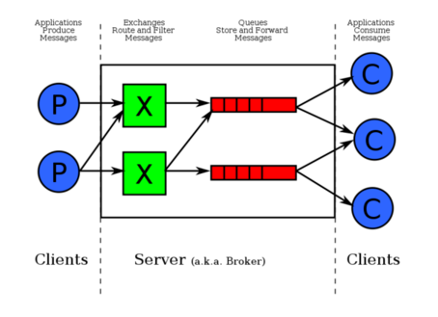

RabbitMQ中有四个比较重要的概念：分别为 虚拟主机，交换机，队列和绑定
1. 虚拟主机：一个虚拟主机有一组交换机、队列和绑定。一个RabbitMQ中可以有多个虚拟主机。用户只能在虚拟主机的粒度进行权限控制。简单来说，虚拟主机就是满足某个策略的一组交换机、队列和绑定的总称。每一个RabbitMQ服务器都有一个默认的虚拟主机“/”
2. 交换机Exchange：用于转发消息，但是它不会做存储，如果没有队列bind到Exchange的话，它会直接丢弃Producer发过来的消息。这里有一个比较重要的概念——路由键：消息到交换机的时候，交换机会转发到对应的队列中，消息会转发到哪个队列九是由路由键决定的
3. 绑定：也就是交换机需要与队列互相绑定，两者是多对多的关系

